就労証明書記入例（裏）
記入時の
注意点
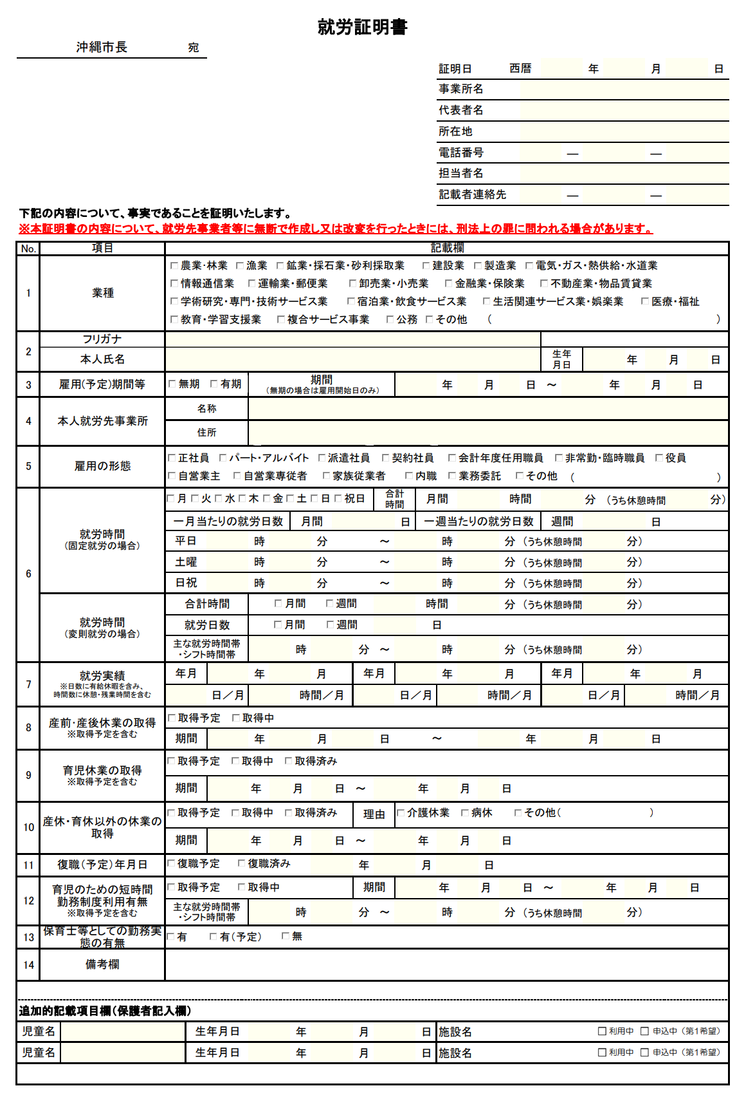

※保護者の自筆・入力不可。
必ず勤務先の証明をうけてください。
修正テープ不可。修正する際は
訂正印で修正ください。

※修正テープ不可。修正する際は
訂正印で修正ください。

※印不要
記入者名、記入部署連絡先 記載必須。
（連絡確認する場合があります。）

就労開始日を必ずご記入ください。

※雇用契約期間が有期の場合、
「継続更新の有無」を記載してください。
※雇用（予定）期間が「有期」の場合は、
「契約更新の有無」を14.備考欄に記載してください。

※保護者記入欄
勤務先へ提出する前に、ご記入ください。

［ 証明書の「偽造」「変造（無断作成、改変）」した場合 ］
事業者名が明記されている就労証明書又は就労証明書に係る電子データを無断で作成し、または改変を行ったときは、就業者の押印が無くても、「有印私文書偽造罪」、「有印私文書変造罪」または「私電磁的記録不正作成罪」の構成要件に該当すると認められる場合は、各罪が成立し得ますのでご注意ください。
また、虚偽の申請をした場合は、子ども・子育て支援法第24条第3項、第30条の9第3項、同法施行令第3条、第15条の5第1項、第2項により内定・決定しても取消となります。
（参考）有印私文書偽造罪及び同変造罪（刑法159条1項、同条2項）の法定刑 3カ月以上5年以下の懲役
無印私文書偽造罪及び同変造罪の法定刑 1年以下の懲役又は10万円以下の罰金
私電磁的記録不正作出罪（刑法161条の2第2項）の法定刑 5年以下の懲役又は50万円以下の罰金

